3917 繁昌县平铺镇五华山生物防火带工程
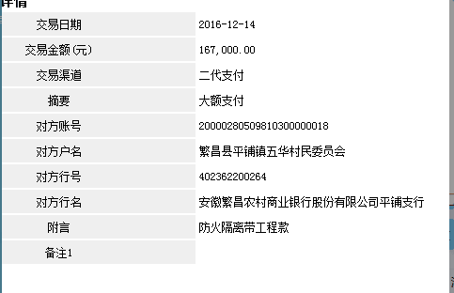
合作工程款支付证书 |  |  |  |  |  |  |  |  |  |  |  |  |  |  |  | 本次
工程名称 |  | 繁昌县平铺镇五华山生物防火带工程 |  |  |  |  |  |  |  |  | 档案编号 |  | CD201549
合同金额 |  | 334,000.00 |  |  |  | 中标日期 | 2015.10.12 |  |  |  | 合作单位 |  | 侯 勇13955308663 |  |  |  | 3917 | 繁昌县平铺镇五华山生物防火带工程 | 王冬汉 | 13855369629 | 公路工程 | 334000
决算金额 |  |  |  |  |  | 竣工日期 |  |  |  |  | ERP编号 |  | 3917 |  |  | CD201549 | 2 | 3917 | 繁昌县平铺镇五华山生物防火带工程 | 2015.10.12 | 334000.00 | 江 山 | 繁昌县 平铺镇 | 芜湖公司王冬汉13855369629 | 侯 勇13955308663 | 中标项目，中标 通知书和施工合 同原件在合肥 | 只有合同2016-7-6提供
序号 | 工程款到账 |  |  | 开票情况 |  | 成本发票 | 扣管理费 |  | 代扣税金 |  | 其他扣款 |  | 实际支付 |  | 8016
 | 日期 | 账户 | 金额 | 日期 | 金额 | 金额 | 比例 | 金额 | 税率 | 金额 | 金额 | 备注 | 户名 | 金额
1 | 2016-12-14 | 中 | 167,000.00 | 2016-05-27 | 267,200.00 | 0.00 | 无，分公司 | 0.00 | 开票额3% | 8,016.00 | 500.00 | 2016.5.25办理外经证费用500 |  | 158,484.00

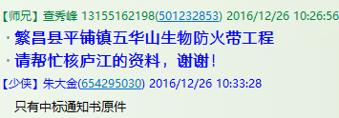

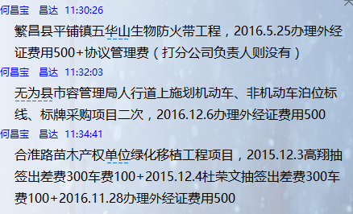
合计 |  | - | 167,000.00 | - | 267,200.00 | 0.00 | - | 0.00 | - | 8,016.00 |  | - |  | 158,484.00 |  | 47.45%
本次支付金额 |  | 小写 | 158,484.00 |  |  |  | 支付账号 |  | 侯 勇 繁昌农商行三华分理处（安徽省农村信用社） |  |  |  |  |  |  | 完工证明？
 |  | 大写 | 158484 |  |  |  |  |  | 6229 5381 0060 0596 124
申请部门 意见 |  | 1、中标通知书（庐江）；施工合同、竣工验收证书（已寄出）原件已提供； 2、此次借条已提供 。
项目管理 意见 |  | 何总、朱总已同意支付（附表背面截图）。
财务审核 意见
质安稽查 意见
总经理审批

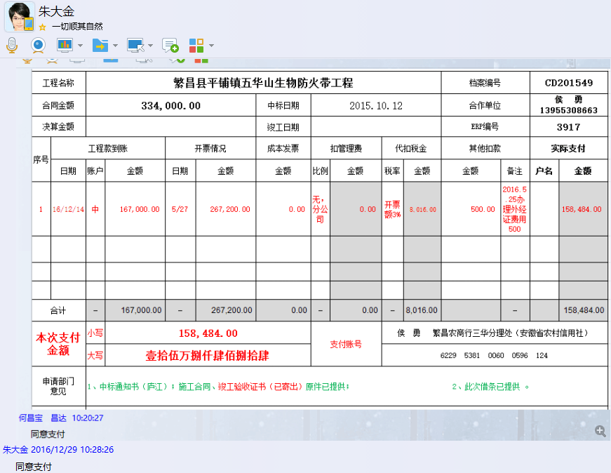

3917 (2)
工程款支付证书 |  |  |  |  |  |  |  |  |  |  |  |  |  |  |  | 本次
工程名称 |  | 繁昌县平铺镇五华山生物防火带工程 |  |  |  |  |  |  |  |  | 档案编号 |  | CD201549
合同金额 |  | 334,000.00 |  |  |  | 中标日期 | 2015.10.12 |  |  |  | 合作单位 |  | 侯 勇13955308663 |  |  |  | 3917 | 繁昌县平铺镇五华山生物防火带工程 | 王冬汉 | 13855369629 | 公路工程 | 334000
决算金额 |  |  |  |  |  | 竣工日期 |  |  |  |  | ERP编号 |  | 3917 |  |  | CD201549 | 2 | 3917 | 繁昌县平铺镇五华山生物防火带工程 | 2015.10.12 | 334000.00 | 江 山 | 繁昌县 平铺镇 | 芜湖公司王冬汉13855369629 | 侯 勇13955308663 | 中标项目，中标 通知书和施工合 同原件在合肥 | 只有合同2016-7-6提供
序号 | 工程款到账 |  |  | 开票情况 |  | 成本发票 | 扣管理费 |  | 代扣税金 |  | 其他扣款 |  | 实际支付 |  | 8016
 | 日期 | 账户 | 金额 | 日期 | 金额 | 金额 | 比例 | 金额 | 税率 | 金额 | 金额 | 备注 | 户名 | 金额
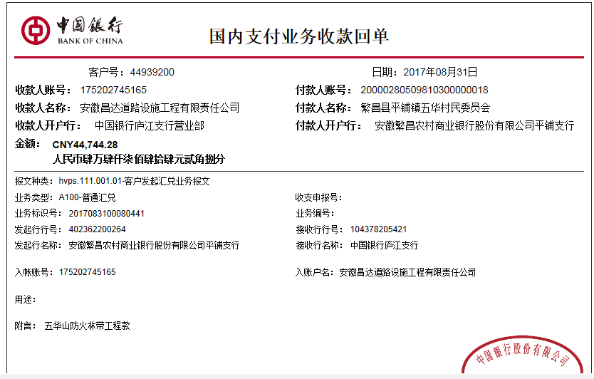
1 | 2016-12-14 | 中 | 167,000.00 | 2016-05-27 | 267,200.00 | 0.00 | 无，分公司 | 0.00 | 开票额3% | 8,016.00 | 500.00 | 2016.5.25办理外经证费用500 |  | 158,484.00
 | 本次
2 | 2017-08-31 | 中 | 44,744.28 | 2017-07-15 | 44,744.28 |  | 无，分公司 | 0.00 | 代扣企业所得税 | 2,237.21 | 500.00 | 2017.6.23办理外经证费用500 |  | 42,007.07

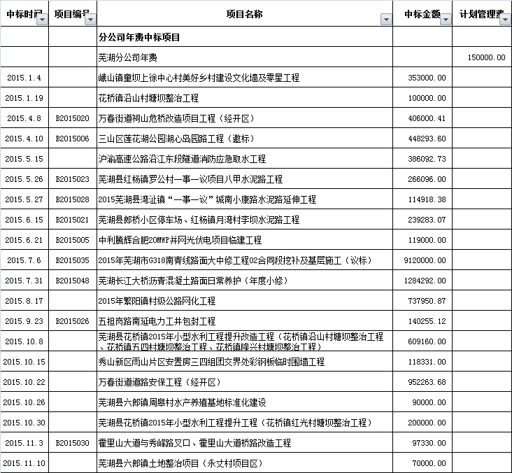

合计 |  | - | 211,744.28 | - | 311,944.28 | 0.00 | - | 0.00 | - | 10,253.21 |  | - |  | 200,491.07 |  | 12.58%
本次支付金额 |  | 小写 | 42,007.07 |  |  |  | 支付账号 |  | 侯 勇 繁昌农商行三华分理处（安徽省农村信用社） |  |  |  |  |  |  | 完工证明？
 |  | 大写 | 42007.07 |  |  |  |  |  | 6229 5381 0060 0596 124
申请部门 意见 |  | 1、中标通知书（庐江）；施工合同、竣工验收证书原件已提供； 2、此次借条已提供 。
项目管理 意见 |  | 何总、朱总已同意支付（附表背面截图）。
财务审核 意见
质安稽查 意见
总经理审批 |  |  |  |  |  |  | 董事长

